HappyPlant


Живая открытка |  |  |  |  |  | ВЕРНУТЬСЯ В ГЛАВНОЕ МЕНЮ |  | СУММА ЗАКАЗА | 0р.
Серия "Чемоданы" Happy Plant, 12 шт. в коробке | № | Наименование | Штрих Код | Цена рублей, в том числе НДС | Заказ, шт. | Сумма заказа | Кол-во штук
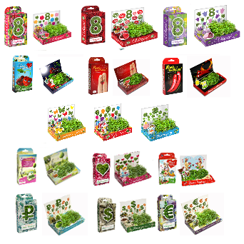 | 1 | Коллекция 8 Марта - №1 Тюльпаны новинка | 4670001893039 | 50 | 0 | 0р. | 0
 | 2 | Коллекция 8 Марта - №2 Розы новинка | 4670001893046 | 50 | 0 | 0р. | 0
 | 3 | Коллекция 8 Марта - №3 Колокольчики новинка | 4670001893053 | 50 | 0 | 0р. | 0
 | 4 | Коллекция "Романтика": - Вырасти Любовь! | 4670001892872 | 50 | 0 | 0р. | 0
 | 5 | Коллекция "Романтика": - Моей Зайке | 4670001892902 | 50 | 0 | 0р. | 0
 | 6 | Коллекция "Романтика": - Моей половинке: Перчики | 4670001892971 | 50 | 0 | 0р. | 0
 | 7 | Коллекция "Романтика": - Моей половинке: Вишенки | 4670001892957 | 50 | 0 | 0р. | 0
 | 8 | Коллекция "Романтика": - Моей половинке: Пальчики | 4670001892964 | 50 | 0 | 0р. | 0
 | 9 | Коллекция "Поздравляю": - Вырасти Удачу! новинка | 4670001893008 | 50 | 0 | 0р. | 0
 | 10 | Коллекция "Поздравляю": - Поздравляю! новинка | 4670001893015 | 50 | 0 | 0р. | 0
 | 11 | Коллекция "Поздравляю": - Хорошего настроения! новинка | 4670001893022 | 50 | 0 | 0р. | 0
 | 12 | Коллекция "Поздравляю": - Поздравляю с праздником! | 4670001892988 | 50 | 0 | 0р. | 0
 | 13 | Коллекция "Поздравляю": - С Днем Рождения Зайка! | 4670001892896 | 50 | 0 | 0р. | 0
 | 14 | Коллекция "Пачка денег": - Пачка Зелени | 4670001892889 | 50 | 0 | 0р. | 0
 | 15 | Коллекция "Пачка денег": - Евро-зелень! | 4670001892940 | 50 | 0 | 0р. | 0
 | 16 | Коллекция "Пачка денег": - Стриги "капусту"! | 4670001892933 | 50 | 0 | 0р. | 0
Классический горшок
Серия "Классические горшки" Happy Plant, 12 шт. в коробке | № | Наименование | Штрих Код | Цена рублей, в том числе НДС | Заказ, коробок | Сумма заказа | Кол-во штук
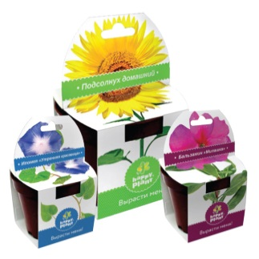 | 1 | Классический горшок ромашка | 4670001892629 | 50 | 0 | 0р. | 0
 | 2 | Классический горшок подсолнух | 4670001892469 | 50 | 0 | 0р. | 0
 | 3 | Классический горшок ипомея | 4670001892582 | 50 | 0 | 0р. | 0
 | 4 | Классический горшок горошек душка | 4670001892520 | 50 | 0 | 0р. | 0
 | 5 | Классический горшок перец декоративный | 4670001892483 | 50 | 0 | 0р. | 0
 | 6 | Классический горшок бальзамин | 4670001892568 | 50 | 0 | 0р. | 0
 | 7 | Классический горшок настурция | 4670001892544 | 50 | 0 | 0р. | 0
Подарочная коллекция
Набор для выращивания Happy Plant, 12 шт. в коробке | № | Наименование | Штрих Код | Цена рублей, в том числе НДС | Заказ, коробок | Сумма заказа | Кол-во штук
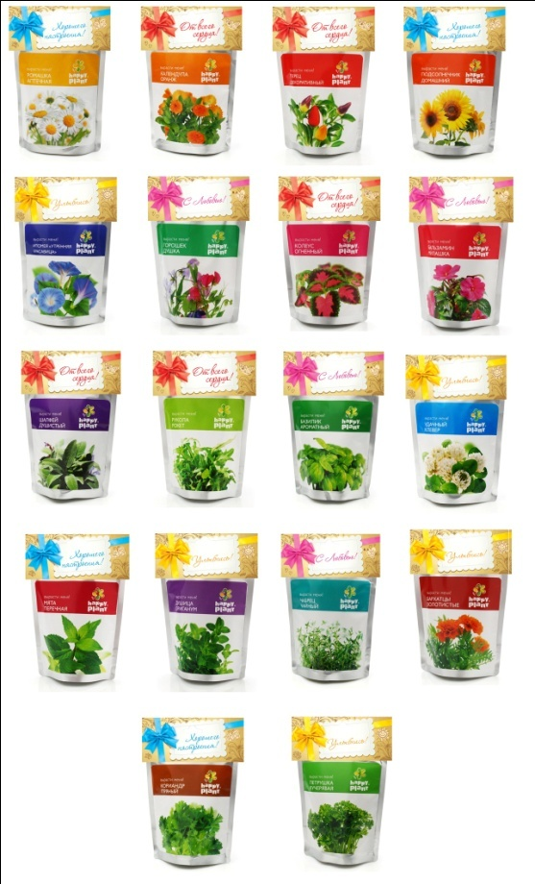 | 1 | Базилик ароматный | 4670001890076 | 50 | 0 | 0р. | 0
 | 2 | Базилик фиолетовый | 4670001891158 | 50 | 0 | 0р. | 0
 | 3 | Бальзамин милашка | 4670001890090 | 50 | 0 | 0р. | 0

 | 5 | Горошек душка | 4670001890151 | 50 | 0 | 0р. | 0
 | 6 | Душица ориганум | 4670001890175 | 50 | 0 | 0р. | 0
 | 7 | Ипомея «Утренняя красавица» | 4670001890212 | 50 | 0 | 0р. | 0
 | 8 | Ипомея пурпурная | 4670001891141 | 50 | 0 | 0р. | 0
 | 9 | Календула оранж | 4670001890236 | 50 | 0 | 0р. | 0
 | 10 | Удачный клевер | 4670001890250 | 50 | 0 | 0р. | 0
 | 11 | Колеус огненный | 4670001890274 | 50 | 0 | 0р. | 0
 | 12 | Кориандр пряный | 4670001890298 | 50 | 0 | 0р. | 0
 | 13 | Космея микс | 4670001890311 | 50 | 0 | 0р. | 0
 | 14 | Мята перечная | 4670001890472 | 50 | 0 | 0р. | 0
 | 15 | Перец декоративный | 4670001890533 | 50 | 0 | 0р. | 0
 | 16 | Петрушка кучерявая | 4670001890557 | 50 | 0 | 0р. | 0
 | 17 | Подсолнечник домашний | 4670001890595 | 50 | 0 | 0р. | 0
 | 18 | Ромашка аптечная | 4670001890656 | 50 | 0 | 0р. | 0
 | 19 | Рукола рокет | 4670001890670 | 50 | 0 | 0р. | 0
 | 20 | Чабрец чайный | 4670001890779 | 50 | 0 | 0р. | 0
 | 21 | Шалфей душистый | 4670001890816 | 50 | 0 | 0р. | 0
Детская коллекция
Набор для выращивания Happy Plant, 12 шт. в коробке | № | Наименование | Штрих Код | Цена рублей, в том числе НДС | Заказ, коробок | Сумма заказа | Кол-во штук
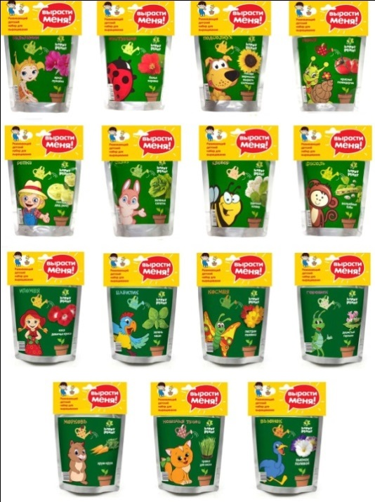 1 | 1 | Базилик | 4670001891240 | 50 | 0 | 0р. | 0
 | 2 | Бальзамин | 4670001890892 | 50 | 0 | 0р. | 0
 | 3 | Вьюнок | 4670001891134 | 50 | 0 | 0р. | 0
 | 4 | Горошек | 4670001891196 | 50 | 0 | 0р. | 0
 | 5 | Ипомея | 4670001891226 | 50 | 0 | 0р. | 0
 | 6 | Клевер | 4670001890977 | 50 | 0 | 0р. | 0
 | 7 | Космея | 4670001891202 | 50 | 0 | 0р. | 0
 | 8 | Морковь | 4670001891233 | 50 | 0 | 0р. | 0
 | 9 | Настурция | 4670001891035 | 50 | 0 | 0р. | 0
 | 10 | Подсолнух | 4670001890915 | 50 | 0 | 0р. | 0
 | 11 | Репка | 4670001891011 | 50 | 0 | 0р. | 0
 | 12 | Салат | 4670001890991 | 50 | 0 | 0р. | 0
 | 13 | Томат | 4670001890953 | 50 | 0 | 0р. | 0
 | 14 | Кошачья трава | 4670001891257 | 50 | 0 | 0р. | 0
 | 15 | Фасоль | 4670001890939 | 50 | 0 | 0р. | 0
САФАРИ коллекция
Набор для выращивания Happy Plant, 12 шт. в коробке | № | Наименование | Штрих Код | Цена рублей, в том числе НДС | Заказ, коробок | Сумма заказа | Кол-во штук
 | 1 | Бегемот | 4670001891325 | 50 | 0 | 0р. | 0
 | 2 | Жираф | 4670001891349 | 50 | 0 | 0р. | 0
 | 3 | Зебра | 4670001891332 | 50 | 0 | 0р. | 0
 | 4 | Лев | 4670001891301 | 50 | 0 | 0р. | 0
 | 5 | Слон | 4670001891318 | 50 | 0 | 0р. | 0
ЗОО коллекция |  |  |  |  | 0
Набор для выращивания Happy Plant, 12 шт. в коробке | № | Наименование | Штрих Код | Цена рублей, в том числе НДС | Заказ, коробок | Сумма заказа | Кол-во штук
 | 1 | Трава для кошек | 4670001891264 | 50 | 0 | 0р. | 0
 | 2 | Трава для собак | 4670001891271 | 50 | 0 | 0р. | 0
 | 3 | Универсальная трава для животных | 4670001891356 | 50 | 0 | 0р. | 0
Новинка!
Набор для выращивания Happy Plant, 9 шт. в коробке | № | Наименование | Штрих Код | Цена рублей, в том числе НДС | заказ, шт. | Сумма заказа | Кол-во штук
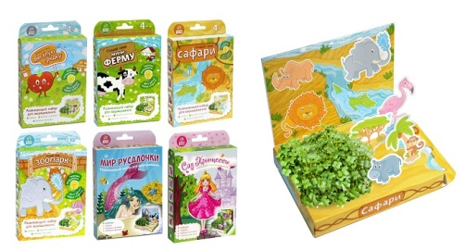 | 1 | Развивающий набор "Веселая грядка" | 4670001893169 | 50 | 0 | 0р. | 0
 | 2 | Развивающий набор "Сафари" | 4670001893206 | 50 | 0 | 0р. | 0
 | 3 | Развивающий набор "Мини-Ферма" | 4670001893183 | 50 | 0 | 0р. | 0
 | 4 | Развивающий набор "Зоопарк" | 4670001893220 | 50 | 0 | 0р. | 0
 | 5 | Развивающий набор "Мир русалочки" | 4670001893268 | 50 | 0 | 0р. | 0
 | 6 | Развивающий набор "Сад принцессы" | 4670001893244 | 50 | 0 | 0р. | 0
Коллекция Маша и Медведь
Набор для выращивания Happy Plant, 12 шт. в коробке | № | Наименование | Штрих Код | Цена рублей, в том числе НДС | заказ, шт. | Сумма заказа | Кол-во штук
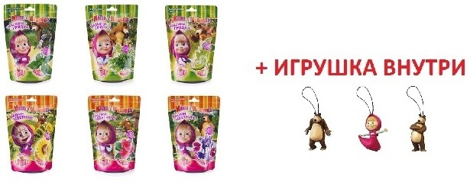
 | 1 | Маша и Медведь с игрушкой Горошек душистый | 4670001891806 | 50 | 0 | 0р. | 0
 | 2 | Маша и Медведь с игрушкой Подсолнух | 4670001891820 | 50 | 0 | 0р. | 0
 | 3 | Маша и Медведь с игрушкой Руккола | 4670001891844 | 50 | 0 | 0р. | 0
 |  |  |  | ОБЩАЯ СУММА ЗАКАЗА: |  | 0р.

